Sheet1
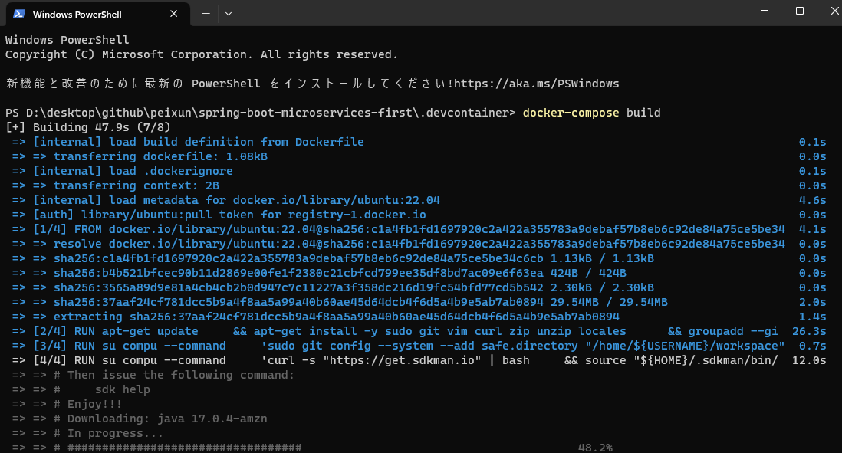
docker-compose でコンテナを起動する
https://qiita.com/kawanet/items/58cb506078a12f1278a4

